Deutsch
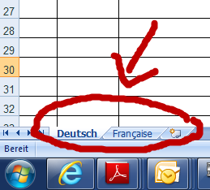
Nr | Absender | Problem | Sollzustand | Änderungswunsch | Konsequenz bei Verzicht auf Änderung | Kommentar | eGRISDM betroffen | Entscheid | Begründung

